Hoja1
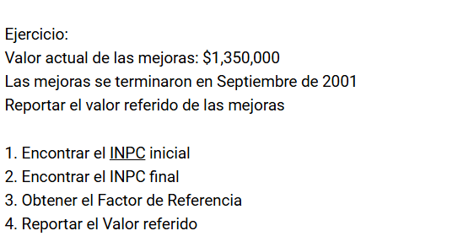

INPC INICIAL | 136.08
INPC FINAL | 49.489687547

FACTOR | 0.36368083148

VALOR ACTUAL MEJORAS | $1,350,000.00
VALOR REFERIDO DE LAS MEJORAS | $490,969.12

